Monitoreo de Scio
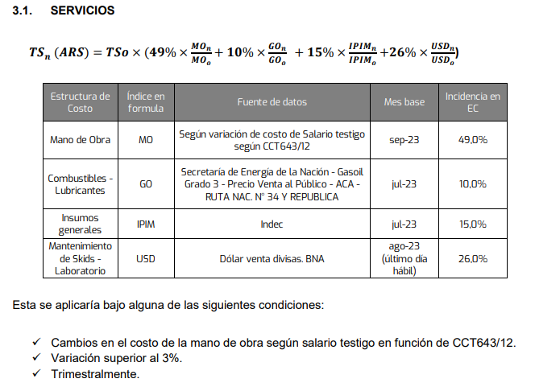
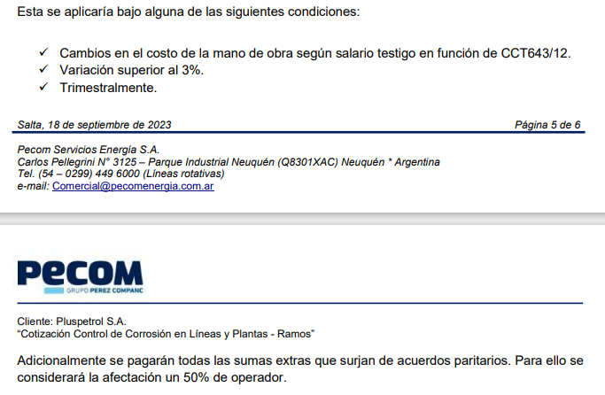
 |  |  |  | Servicio Mensual ARS/mes
 |  |  |  | Tarifa | Base | Oct-23 | Nov-23 | Dec-23 | Jan-24 | Feb-24 | Mar-24 | Apr-24 | May-24 | Tarifa a certificar
 |  |  |  | Formula de Ajuste | 2,046,480 | 2,257,822 | 2,419,170 | 2,641,684 | 3,944,996 | 4,671,325 | 4,926,485 | 5,831,013 | 5,806,224 | 5,831,013
 |  |  |  | Variación mensual |  |  |  |  |  |  | 5.5% | 18.4% | -0.4%

 |  |  |  |  |  | Mes de ajuste
Estructura de Costo | Índice en formula | Fuente de datos | Mes base | Incidencia en EC | Valor Base | Oct-23 | Nov-23 | Dec-23 | Jan-24 | Feb-24 | Mar-24 | Apr-24 | May-24

Mano de Obra | MO (n) | Según variación de costo de Salario testigo según CCT643/12 | Sep-23 | 49.0% | 1.0 | 1.1 | 1.2 | 1.4 | 1.8 | 2.076 | 2.136 | 2.927 | 2.743
Combustibles - Lubriucantes | GO (n-2) | Secretaría de energía de la nación - Gasoil Grado 3 - Precio Venta al Publico - ACA - RUTA NAC. N° 34 Y REPUBLICA | Jul-23 | 10.0% | 348 | 408.6 | 408.6 | 421.0 | 809.0 | 1020.0 | 1086.0 | 1086.0 | 1223.0
Insumos generales | IPIM (n-2) | Indec | Jul-23 | 15.0% | 2,767 | 3,285 | 3,588 | 3,859 | 4,287 | 6,603 | 7,789 | 8,580 | 9,045
Mantenimiento de Skids - Laboratorio | USD (n-1) | Dólar venta divisas. BNA | ago-23 (ultimo día hábil) | 26.0% | 350 | 350 | 350 | 361 | 808 | 826 | 843 | 858 | 877
 |  |  |  | Factor de ajuste | 1 | 1.1033 | 1.1821 | 1.2908 | 1.9277 | 2.2826 | 2.4073 | 2.8493 | 2.8372

IPIM
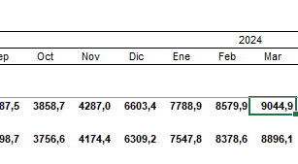
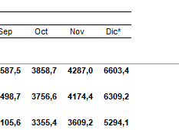
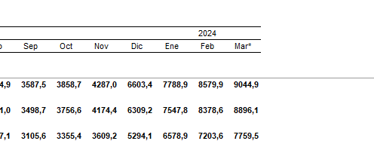
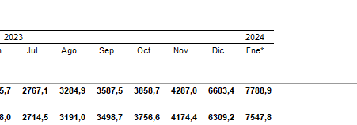
Mes | Valor IPIM NG
Aug-23 | 3284.9
Sep-23 | 3587.5
Oct-23 | 3858.7
Nov-23 | 4287
Dec-23 | 6603.4
Jan-24 | 7788.9
Feb-24 | 8579.9
Mar-24 | 9044.9

